关卡
关卡 | 整局游戏由多个随机形成的小关卡构成

 | 小关卡 | 主要分为洞穴关卡和商人房

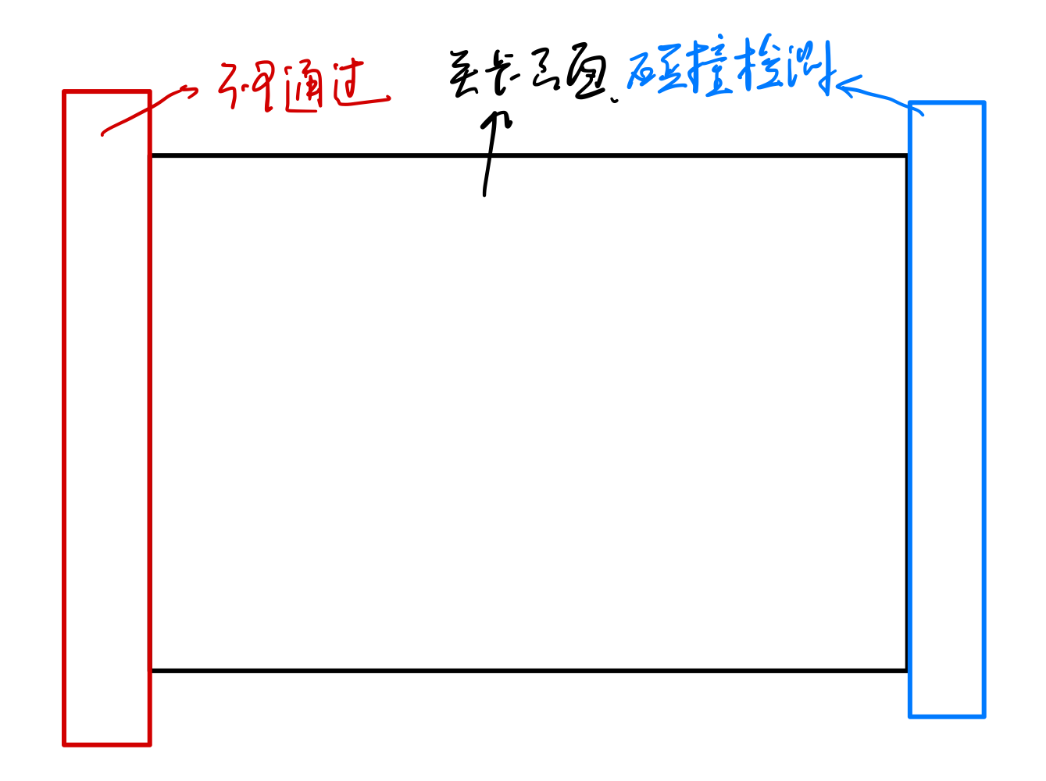
 |  | 关卡过渡 | 通过淡入淡出黑屏切换

 |  | 洞穴关卡
 |  |  | 描述 | 主要游戏场景

 |  |  | 大小 | 覆盖整个屏幕

 |  |  | UI | 分成三层UI

 |  |  |  | 底层为背景图【洞穴背景图】，固定


 |  |  |  | 中层为关卡图，这一层有出入口、平台、洞穴怪物、天然能源、探险家
 |  |  |  |  | 在关卡外，左侧设置透明的碰撞体，探险家不能通过；右侧设置透明的碰撞体，当探险家的碰撞体积接触到时，表示关卡已经通过

 |  |  |  | 上层为暗图层，有一定透明度的纯黑Layer，用来覆盖关卡图。玩家能看清照亮范围（LightBoundary）内的关卡区域，天然能源以及出口和入口的位置，其他关卡区域模糊
 |  |  |  |  | 这一层有照亮范围（LightBoundary），左上角为商品Icon区域
 |  |  |  |  | 左上角可以做一个能源储备显示条，读取EnergyStore

 |  |  |  |  | 照亮范围 | LightBoundary

 |  |  |  |  |  | 描述 | 一个360°的2D淡黄色光源，光源点为探险家手上拿的提灯，跟随角色移动（读取探险家头顶的坐标，根据该坐标生成LightBoundary）
 |  |  |  |  |  |  | 光照可以穿墙
 |  |  |  |  |  | 范围判定
 |  |  |  |  |  |  | 当EnergyStore大于一个数值时（LightHighLevel），光源能照到最大范围（MaxBoundary）
 |  |  |  |  |  |  | 当EnergyStore在LightLowLevel和LightHighLevel之间时，光照范围逐渐从MaxBoundary缩小到MinBoundary（每秒半径缩小xx）
 |  |  |  |  |  |  | 当EnergyStore小于一个数值时（LightLowLevel），光源维持最小范围（MinBoundary）并持续闪烁（初始暂定3s/次），数值越小，频率越高（最高暂定1s/次）
 |  |  |  |  |  |  | 当EnergyStore小于等于0时，灯熄灭，游戏结束，进入结算页面

 |  |  |  |  | 商品Icon区域 | 在游戏页面左上方有商品Icon区域
 |  |  |  |  |  | 从商人处购买的商品会以商品Icon的形式显示（两者为放大缩小关系）
 |  |  | 关卡图
 |  |  |  | 平台 | 按照【关卡生成规则】生成

 |  |  |  | 出入口 | 白色的半椭圆形区域，亮度高，生成规则参考【关卡生成规则】
 |  |  |  |  |  |  |  | 若下一个洞穴为商人房间，则在出口设置一个指示牌
 |  |  |  |  | 每当进入一个洞穴，CaveAmount+1

 |  |  |  | 洞穴怪物 | 每个小关卡投放一定数量（MonsterAmount），该数量在一个区间内随机
 |  |  |  |  | 按照【关卡生成规则】生成，投放在平台上

 |  |  |  | 天然能源 | 暂定为发出淡黄色的晶体，每个关卡投放一定数量（CaveAmount），该数量在一个区间内随机
 |  |  |  |  | 按照【关卡生成规则】生成，投放在关卡角落

 |  |  |  | 探险家 | 初始生成在入口处

 |  |  | 是否隐藏鼠标
 |  |  |  | 始终隐藏鼠标

 |  | 商人房间
 |  |  | 描述 | 玩家可以在商人房间中用能源交换效果

 |  |  | 大小 | 覆盖整个屏幕

 |  |  | 生成规则 | 玩家通过3~4个洞穴房间后生成在下一个房间

 |  |  | UI | 分成两层

 |  |  |  | 底层为背景图【商人背景】，固定

 |  |  |  | 上层为商品层，类似杀戮尖塔的商店的商品选择界面

 |  |  | 购买流程
 |  |  |  | 进入商人房间后，出现商人对话框（大意为【需要用能源来交换商品】），对话框几秒后自然消失
 |  |  |  |  | 对话框在商品层生成，不能遮挡商品
 |  |  |  |  | 对话框暂为透明白底+黑字

 |  |  |  | 选择商品，鼠标悬停在每件商品上会出现商品具体描述（透明白底+黑字），挪到其他位置消失
 |  |  |  |  | 商品下方是需要的能源数量GoodValueX（X=1,2,3……）

 |  |  |  | 购买商品，鼠标左键购买商品
 |  |  |  |  | 当GoodValue大于等于EnergyStore时，购买成功，商品消失，对应的商品Icon出现在商品Icon区域（Icon区域写入商品Icon），探险家属性根据商品效果调整，商品名称存入宏数据GoodHold
 |  |  |  |  | 当GoodValue小于EnergyStore时，购买失败，出现商人对话框（大意为【能源不够】）

 |  |  |  | 离开商人房间，在商品层右下角有一个【离开】的按键，点击【离开】，黑屏淡入淡出，出现下一个小关卡

 |  |  | 是否隐藏鼠标
 |  |  |  | 始终显示鼠标

 | 关卡暂停
 |  | 按下Ese，游戏暂停（探险家操作按键锁定，怪物移动锁定），出现【暂停游戏】UI
 |  | 该功能始终可以在游戏中触发

 |  | 【暂停游戏】UI
 |  |  | 两个按键出现在游戏画面中，居中，并列

 |  |  | 继续游戏 | 【暂停游戏】UI消失，游戏继续
 |  |  | 退出游戏 | 点击【退出游戏】后，所有按键锁定，游戏退出

关卡生成规则
生成规则 | 采用瓦片地图TileMap
 | 将小关卡分成5*7个格子

 | 四个角固定为5或10/11/12/13
 | 第一列随机选一个格子为入口，第七列随机选一个格子为出口 |  | 0,0 | 1,0 | 2,0 | 3,0 | 4,0 | 5,0 | 6,0
 |  | 入口为2/3/14，当入口为14时，下方格子必定为5/10 | 0,1 | 1,1 | 2,1 | 3,1 | 4,1 | 5,1 | 6,1
 |  | 出口为1/2/14，当出口为14时，下方格子必定为5/11 | 0,2 | 1,2 | 2,2 | 3,2 | 4,2 | 5,2 | 6,2
 |  |  | 0,3 | 1,3 | 2,3 | 3,3 | 4,3 | 5,3 | 6,3
 | 除了入口格子外，第一列其余格子为5/6/10/12 |  | 0,4 | 1,4 | 2,4 | 3,4 | 4,4 | 5,4 | 6,4
 | 除了出口格子外，第七列其余格子为4/5/11/13
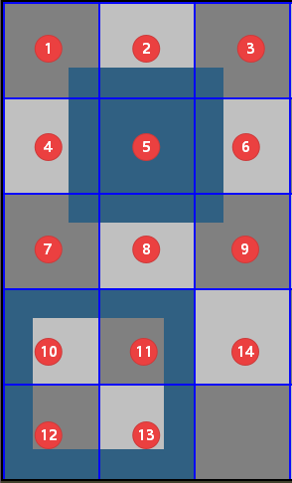
 | 第一行格子为5/8/10/11
 | 第五行格子为2/5/12/13

 | 中间（3*5）的区域初始为14，按照一定的概率（预设为0.4）替换为平台格子（1/2/3/7/8/9）

 | 在生成关卡后检验出入口之间是否有通路
 |  | 若无通路，则重新生成中间部分

 | 具体效果详见CaveGenerate.py

美术资源
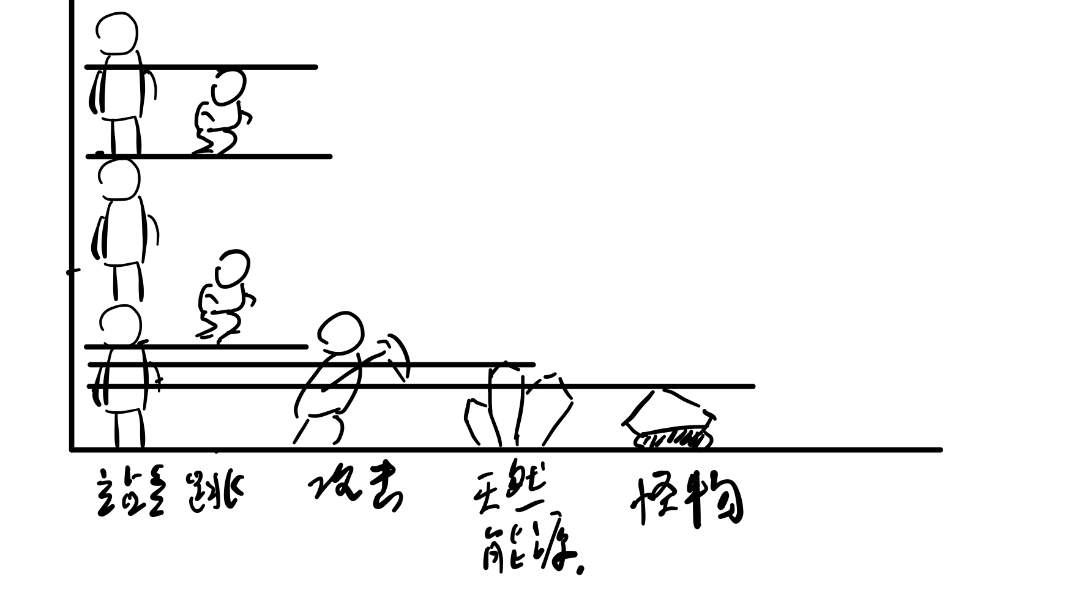
背景图
 | 主菜单背景图 |  | StartMenuBP
 |  | 需要体现出【探险家用时刻可能会熄灭的灯在黑暗洞穴中探险，用武器面对黑暗中的怪物】的游戏背景
 |  | 【时刻可能会熄灭】可以用闪烁的灯光体现，或者用昏黄色的灯光表示

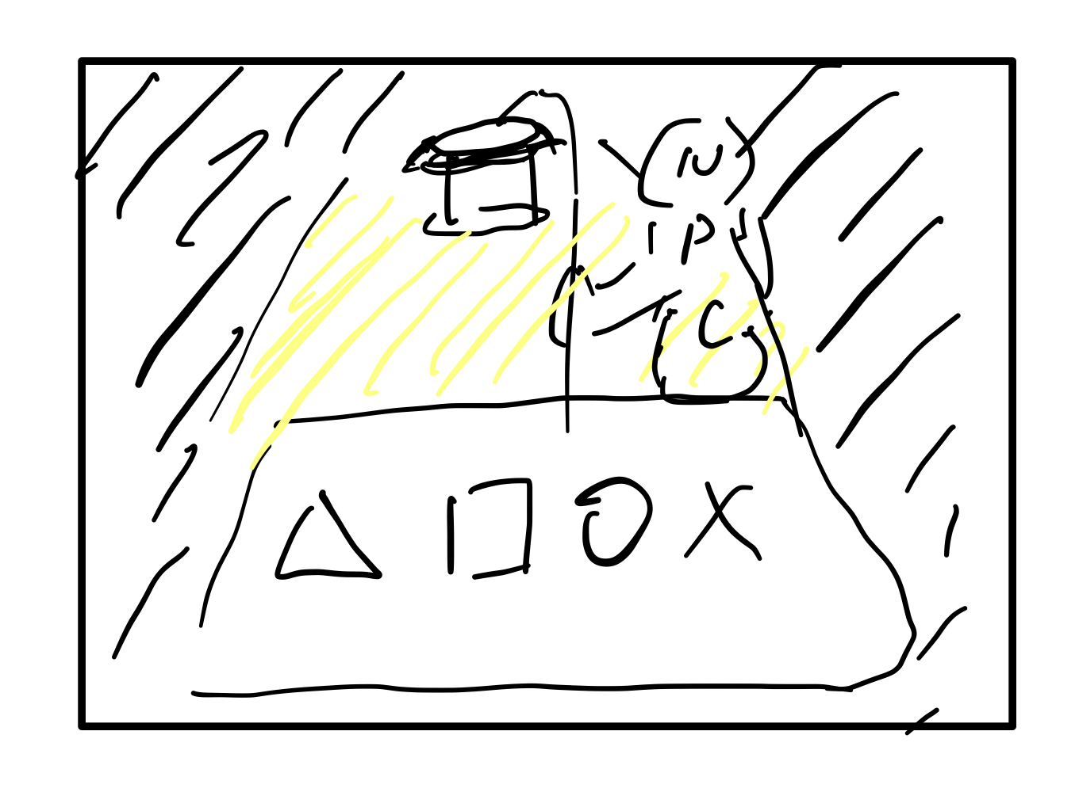
 | 关卡背景图
 |  | 洞穴背景 | CaveBP
 |  |  | 需要体现出【洞穴】特征的游戏背景，如钟乳石，石笋，蝙蝠……
 |  |  | 总体上是偏紫黑的色调

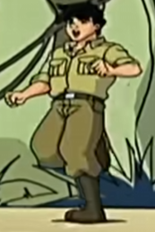
 |  | 商人背景 | BusinessBP
 |  |  | 背景昏暗，散发淡黄色的光下面是商品，商品下是毛毯，商人外观可以隐藏在黑暗之中以减少工作量
探险家
 | 重点 | 需要强调能源和灯之间的关系，即要体现出【收集这个能源能够让灯发光】

 | 外观 | 背上背了一个背包（里面装的是能源），背包伸出一根线（或者管子）连接到手上拿的提灯，头上戴牛仔帽
 |  | 一手拿手电筒，一手拿一把看起来是武器的工具（十字镐）
 |  | 背包略鼓，能源发出的淡黄色的光从缝隙中透出来
 |  | 棕黄色的探险工装，可以参考《成龙历险记》或者《夺宝奇兵》

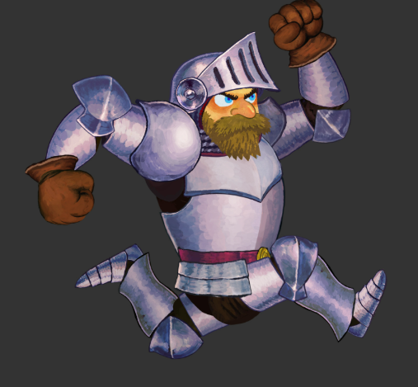
 | 美术资源
 |  | 待机姿态 | 侧视（动）图 | 面向右前方，可以有一定的呼吸起伏效果

 |  | 走路姿态 | 侧视动图 | 面向右前方，手臂可以有小幅度的晃动

 |  | 跳跃姿态 | 侧视动图 | 面向右前方，完整的起跳和落地动作
 |  |  |  | 可以参考魔界村的跳跃动画，让起跳和落地为同一个动作


 |  | 攻击姿态 | 侧视动图 | 面向右前方，完整的挥舞武器、收回武器的动作
 |  |  |  | 手臂向上挥动，迅速落下，然后收回
能源
 | 不需要单独绘制，用淡黄色的明亮的圆形表示

天然能源
 | 描述 | 淡黄色，亮度要高
 |  | 可以参考原神中的水晶块，没必要有太多细节，看起来是晶体就好

洞穴怪物
 | 描述 | 有盔甲或者尖刺的动物，看起来就有危险性
 |  | 外表可以参考一下空洞骑士的两种怪物

 |  | 用腹足爬行，像蜗牛一样

 | 美术资源
 |  | 爬行姿态 | 侧视动图 | 面向右前方，爬行的表现是：腹足像波浪一样摆动

关卡瓦片地图
 | 描述 | 一共有13+1张（空白）瓦片地图如右图所示

 | 美术资源 | 绘制13张瓦片图，色调与背景图一致，偏明亮一些
 |  | 修饰自由发挥

商品 | 慢慢补充

过渡用的黑屏
 | 描述 | 可以考虑加入游戏教程（用简单的火柴人画示意即可）
 |  | 可以最后画，如果来不及，我来画也行（doge

 |  | 游戏教程1
 |  |  | 出现场景 | 出现在主菜单——关卡中
 |  |  | 描述 | 需要表示基本的操作（左右移动、空格跳跃、左键攻击）

 |  | 游戏教程2
 |  |  | 出现场景 | 出现在关卡——关卡中
 |  |  | 描述 | 需要表示探险家可以从怪物和天然能源中获得能源，能源可以让灯发亮
 |  |  |  | 灯变暗，探险家表现出忧虑——探险家打怪物和天然能源——探险家获得能源——灯亮，探险家表现愉悦

 |  | 游戏教程3
 |  |  | 出现场景 | 出现在关卡——关卡中
 |  |  | 描述 | 需要表示探险家可以用能源与商人进行交易

大小比例
 | 瓦片图和其他物体的比例：
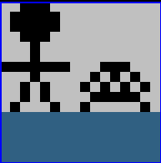

 | 物体比例：

